상품제안서
국산 알약보틀 패트(아이스전용) 500ml | 상품코드: S23935

 |  |  |  |  |  |  | 02-713-8555 | www.synergygift.co.kr
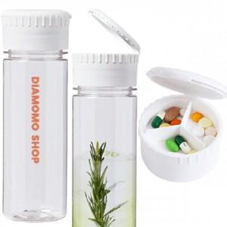

【상세/제작정보】 | ★ 풀컬러 인쇄 가능합니다.(인쇄비별도) ★ 투명도가 매우 높습니다. ★ 아이스전용 보틀 입니다 ★ 컬리티 UP! 단가 DOWN ↓

【인쇄/포장옵션】 | 실크 / 포장지포장

【공급단가】 | 수량 | 100~ | 300~ | 500~ | 1,000~ | 3,000~
*VAT별도 | 단가 | 2,430원 | 2,340원 | 2,250원 | 2,160원 | 2,100원

【상품 URL】 | https://www.synergygift.co.kr:443/src/goods_detail.php?gdno=23935

